Portique
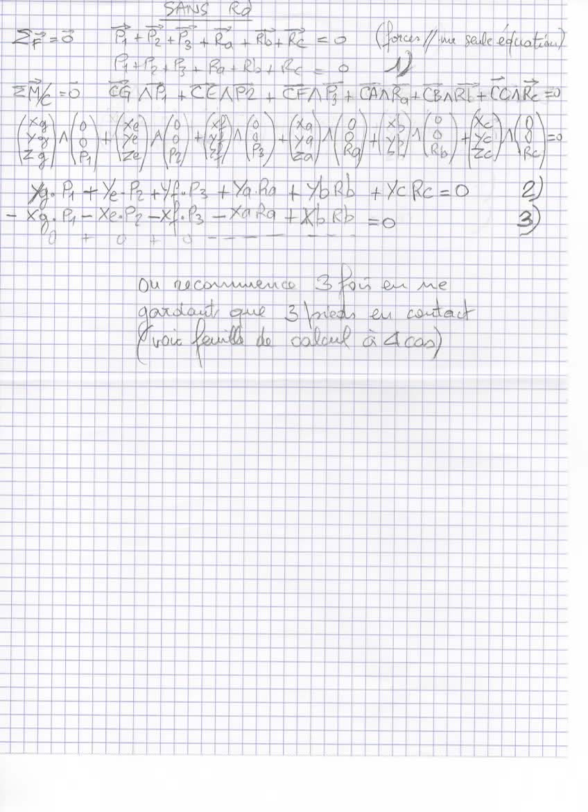
 | Entrez vos valeurs dans les cellules jaunes (attention aux signes!) |  |  |  |  |  |  | En fonction de la position des charges et des points |  |  | Si l'une des réactions du sol est négative, on se retrouve dans un autre des 4 cas. Si c'est le pied sans contct, il va venir au contact du sol

 | Points
 | A | B | D | E | F | G
 | (mm) | (mm) | (mm) | (mm) | (mm) | (mm) |  |  | Sans Rd |  |  |  |  |  | Sans Rb |  |  |  |  |  | Point
x | 0 | 2200 | 2200 | 1670 | 2200 | 1100 | 1100 |  | Ra | Rb | Rc | = | Vérif. |  | Ra | Rd | Rc | = | Vérif. |  | C
y | 1350 | 1350 | 0 | 1755 | 2660 | 675 | 675 | 1 | 1 | 1 | 1 | 48950 | 0 | 1 | 1 | 1 | 1 | 48950 | 0 |  | (mm)
Z | 0 | 0 | 0 | 2000 | 2000 | 2000 |  | 2 | 1350 | 1350 | 0 | 37006750 | 0 | 2 | 1350 | 0 | 0 | 37006750 | 0 | x | 0
 |  |  |  |  |  |  |  | 3 | 0 | -2200 | 0 | -55995500 | 0 | 3 | 0 | -2200 | 0 | -55995500 | 0 | y | 0
 | Poids |  |  |  |  |  |  |  |  |  |  |  |  |  |  |  |  |  |  | Z | 0
 | P1 | P2 | P3
 | (N) | (N) | (N) |  |  |  |  |  | Résultats |  |  |  |  |  | Résultats
 | -46200 | -1650 | -1100 |  |  |  |  |  | Ra | 1960 | (N) |  |  |  | Ra_1 | 27412 | (N)
 |  |  |  |  |  |  |  |  | Rb | 25453 | (N) |  |  |  | Rd_1 | 25453 | (N)
 |  |  |  |  |  |  |  |  | Rc | 21538 | (N) |  |  |  | Rc_1 | -3915 | (N)

A
C
B
D
E
F
P1
P2
P3
X
Z
Y
G
Ra
Rb
Rc
Rd
 |  |  |  | Châssis infiniment rigide

 |  |  |  |  |  |  |  |  | Sans Ra |  |  |  |  |  | Sans Rc
 |  |  |  |  |  |  |  |  | Rb | Rd | Rc | = | Vérif. |  | Ra | Rb | Rd | = | Vérif.
 |  |  |  |  |  |  |  | 1 | 1 | 1 | 1 | 48950 | 0 | 1 | 1 | 1 | 1 | 48950 | 0
 |  |  |  |  |  |  |  | 2 | 1350 | 0 | 0 | 37006750 | 0 | 2 | 1350 | 1350 | 0 | 37006750 | 0
 |  |  |  |  |  |  |  | 3 | -2200 | -2200 | 0 | -55995500 | 0 | 3 | 0 | -2200 | 0 | -55995500 | 0

 |  |  |  |  |  |  |  |  | Résultats |  |  |  |  |  | Résultats
 |  |  |  |  |  |  |  |  | Rb_2 | 27412 | (N) |  |  |  | Ra_3 | 1960 | (N)
 |  |  |  |  |  |  |  |  | Rd_2 | -1960 | (N) |  |  |  | Rb_3 | 25453 | (N)
 |  |  |  |  |  |  |  |  | Rc_2 | 23498 | (N) |  |  |  | Rd_3 | 21538 | (N)

